全能體育訂購單
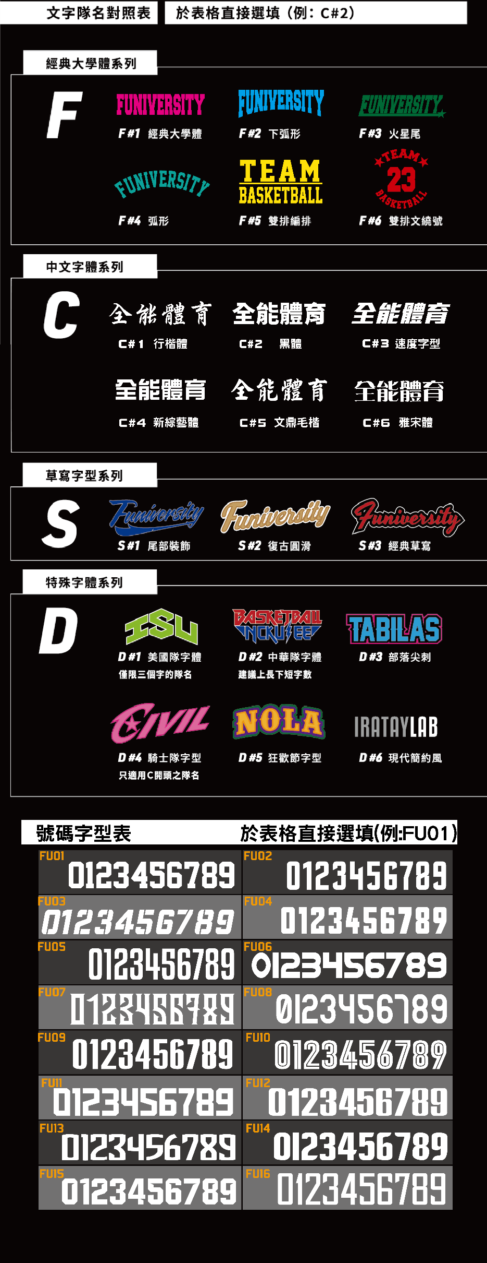
請清楚填寫下面表單.填寫完畢私訊回傳給小編!
單位 |  |  |  |  |  |  |  | 統一編號 |  | 如不需發票可免填 |  |  | 比賽日期
收件姓名 |  |  |  |  |  |  |  | 運動項目 |  |  |  |  | 男隊/女隊
收件電話 |  |  |  |  |  |  |  | 是否套量 |  |  |  |  | 訂購人FB
收件地址
衣服款式 |  | （例: Volleyball-01 ） |  |  |  |  |  | 顏色 |  |  |  |  | 籃球衣單面或雙面 |  |  | 單/雙
衣服正面 |  | 隊名 |  |  |  |  | 隊名直式或橫式 |  |  | 直/橫 | 隊徽 | 有/無 | 小號碼 | 有/無 | 其他(贊助商) | 有/無
衣服背面 |  | 隊名 |  |  |  |  | 有沒有姓名 |  |  | 有/無 | 隊徽 | 有/無 | 大背號 | 有/無 | 其他(贊助商) | 有/無
第二套 |  | 球衣款式+顏色 |  |  |  |  |  |  |  |  | 自由球員/守門員顏色
隊名字體 |  | (請參照字型表代號:例C#1) |  |  |  |  |  |  | 球號字體 |  |  | (請參照字型表代號:例FU01)
是否有logo?請附Ai檔 |  | 是/否 如有LOGO請提供Ai檔雲端連結或email至playu.cj@gmail.com 主旨註明單位及訂購人FB,寄出請私訊專員確認
 | 備註:加訂或示意圖已確認,請填寫收件人及尺寸數量即可 |  |  |  |  |  |  |  |  |  |  |  | 素色T沒有4L |  |  | 尺寸表連結
款式 | 顏色 |  | 4XS | 3XS | 2XS | XS | S | M | L | XL | 2L (2XL) | 3L (3XL) | 4L (4XL) | 5L (5XL) | 合計 | 備註
 |  | 上衣 | 0 | 0 | 0 | 0 | 0 | 0 | 0 | 0 | 0 | 0 | 0 | 0 | 0
 |  | 褲子 | 0 | 0 | 0 | 0 | 0 | 0 | 0 | 0 | 0 | 0 | 0 | 0 | 0
 |  | 上衣 | 0 | 0 | 0 | 0 | 0 | 0 | 0 | 0 | 0 | 0 | 0 | 0 | 0
 |  | 褲子 | 0 | 0 | 0 | 0 | 0 | 0 | 0 | 0 | 0 | 0 | 0 | 0 | 0

 |  |  |  |  |  |  |  | 沒有球號/姓名的熱身衣只要填寫上面的各尺寸數量
 | 不要球號/姓名勿填 |  |  | 第一套 |  | 第二套
 | 球號 | 姓名 |  | 上衣尺寸 | 褲子尺寸 | 上衣尺寸 | 褲子尺寸 | 備註 |  | (隊長/自由球員/守門員請填寫在備註欄)
1
2 |  |  |  |  |  |  |  |  |  |  | 這裡可以補充說明
3 |  |  |  |  |  |  |  |  |  |  | 例如:長褲要縮口褲 排球褲要女版
4
5
6
7
8
9
10
11
12
13
14
15
16
17
18
19 |  |  |  |  |  |  |  |  |  |  | 1. 示意圖確認後，請於3日內完成匯款，並告知帳號後5碼
20
21 |  |  |  |  |  |  |  |  |  |  | 2. 隊名字體選擇完後可免費修改一次, 第二次起每次修改酌收500元校稿費
22
23 |  |  |  |  |  |  |  |  |  |  | 3. 5L以上球衣每件加收200元訂製費
24
25
26
27
28
29
30
共計

